关系图
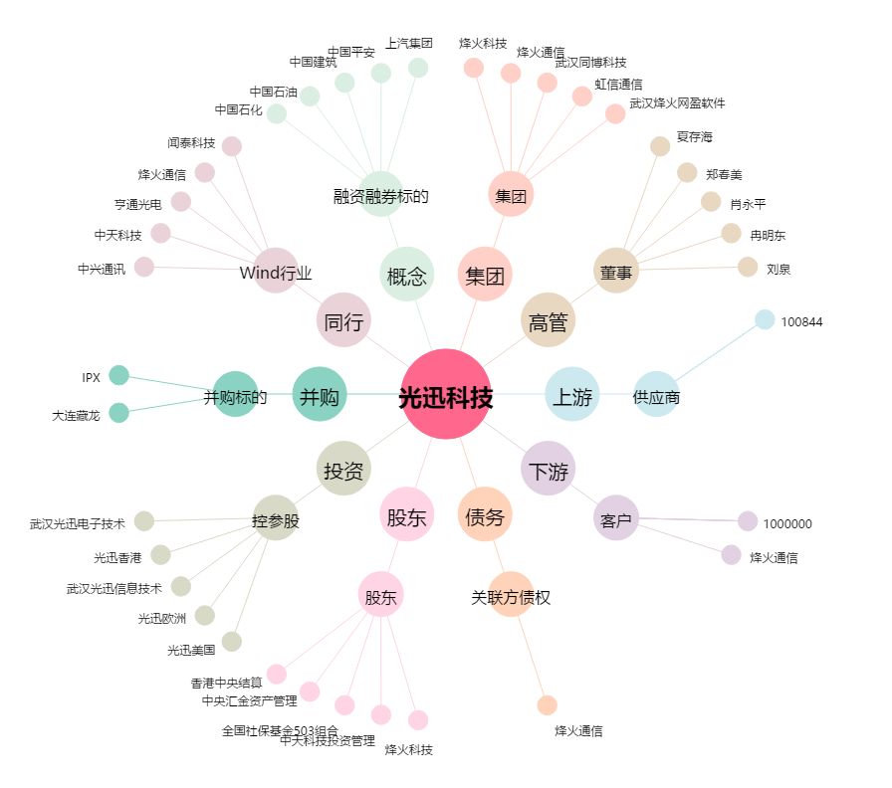
光迅科技[002281.SZ] - 关系概览图

